Foglio1 (2)
se il punto norma assegnato al documento è singolo scrive 4.0 non inserire mai "." dopo il numero ultimo es:
4.0
4.1
4.1.2
 |  |  |  | data formato USA
1 | 3 | 5 | 6 | 8 | 10 | 12
pt.norma | titolo | Rev.N | n. Rev | anno YYYY | mese MM | giorno DD

4.2 | AGGIORNAMENTO_ NORMATIVO ELENCO DELLE PRESCRIZIONI LEGALI | Rev. | 0 | 2025 | 07 | 04 | fino a settembre e per i numeri <10 inserire in formato testo apice 0 mese e giorno debbono essere a due cifre

stringa da incollare al salvataggio del documento
4.2_AGGIORNAMENTO_ NORMATIVO ELENCO DELLE PRESCRIZIONI LEGALI_Rev.0_2025-07-04

COPIA LA CELLA IN GIALLO E USALA PER SALVARE IL FILE. L'ESTENSIONE E' ATTRIBUITA DAL PROGRAMMA WORD (.doc docx) O EXCEL (xls xlsx) O NEI DOCUMENTI CREATI DIRETTAMENTE IN DRIVE GOOGLE CHE ASSUMERANNO L'ESTENSIONE .gdoc per i TESTI e .gsheet per i FOGLI DI CALCOLO

Excel in "salva con nome", incollando la stringa copiata dalla cella in giallo, lascia il campo nome in bianco, in realtà il nome lo ha preso e questo si capisce quando, dopo avergli assegnato il nome si clicca su sfoglia per trovare la destinazione di salvataggio... ☺ vanno eleiminati gli spazi dall'ultima cifra verso destra compresa l'estensione e il nome risulterà secondo nomenclatura. L'estensione vine comunque aggiunta cliccando su salva

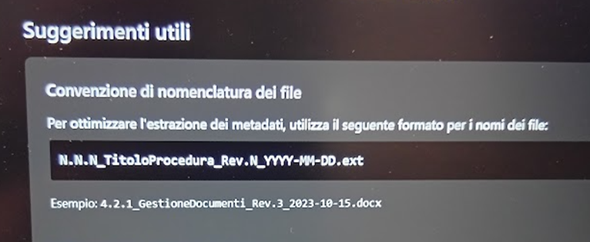

NOTA SPECIFICA: ALCUNI FILE DOVRANNO NECESSARIAMENTE ESSERE CREATI DIRETTAMENTE IN DRIVE CON LE ESTENSIONI NATIVE DI GOOGLE PER RAGIONI DI FUNZIONALITA' DELLE FORMULE, OVVERO CONSENTIRE COLLEGAMENTI TRA I VARI FOGLI

